Feuil1
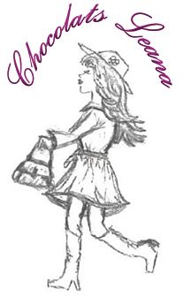
Chocolats Leana

Commande
Chocolats traditionnels et ganaches |  | QTÉE | TOTAL | Type de chocolat
 |  |  |  | Lait | Noir | Mixte (lait et noir) | Mixte avec ganaches | Mixte ganaches seulement
Boîte de 4 morceaux | 4.00 $ |  | - $
Boîte de 6 morceaux | 5.00 $ |  | - $
Boîte de 9 morceaux | 7.00 $ |  | - $
Boîte de 12 morceaux | 9.00 $ |  | - $
Boîtes de 15 morceaux | 11.25 $ |  | - $
Boîte de 24 morceaux | 16.50 $ |  | - $
Palet d'or | 0.85 $ |  | - $
Le Roc (prix pour 1) | 0.85 $ |  | - $
Mendiant (prix pour 1) | 0.85 $ |  | - $
TOTAL COMMANDE |  |  | - $

Mes chocolats sont disponibles dans les formats de boîtes indiquées en tout temps. Je peux également avoir d'autres formats sur demande. Plateaux disponibles pour fêtes ou évènements spéciaux. Vous pouvez composer vous-même votre boîte en indiquant dans l'encadré ci-dessous le nom de chaque chocolat sélectionné pour la composition de votre boîte.

Demandes spéciales ou spécification des chocolats pour votre commande

Merci !

